Ejemplo1
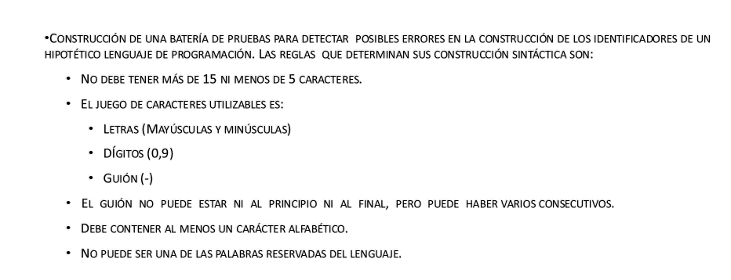
TABLA RESULTADO DE CLASE DE EQUIVALENCIA
Condición entrada | Clases de equivalencia válidas | Clases de equivalencia no válidas
Entre 5 y 15 caracteres | 5≤nº caracteres ≤15 (1) | nº caracteres Id<5 (2) 15< nº caracteres (3)
El identificador debe estar formado por letras, dígitos y guión | Contiene todos {letras, dígitos, guión} (4) | Alguno de los caracteres del Ident. No es ni letra, ni dígito, ni guión (5)
El guión no puede estar al principio, ni al final. Puede haber varios seguidos en el medio | Identificador sin guiones en los extremos y con varios consecutivos en el medio (6) | Identificador con guión al principio (7) Identificador con guión al final (8)
Debe contener al menos un carácter alfabético | Al menos un carácter del Ident. es una letra (9) | Ningún carácter del Identificador es una letra (10)
No puede usar palabras reservadas | El Identificador no contiene palabras reservadas(11) | un caso por cada palabra reservada (12,13,14….)

Derivación de los casos de prueba
Identificador | Clases de equivalencia cubiertas | Resultado
Num-1---d3 | 1,4,6,9, 11 (todas las válidas) | El sistema acepta el identificador
Nd3 | 2 | Mensaje error
Num-1-letr3--d32 | 3 | Mensaje error
Nu%m-1---d3 | 5 | Mensaje error
-um-1---d3 | 7 | Mensaje error
num-1---d3- | 8 | Mensaje error
456-1---23 | 10 | Mensaje error
Integer | 12 | Mensaje error
El resto de palabras reservadas | 13,14.. | Mensaje error

